시중가 근거서류
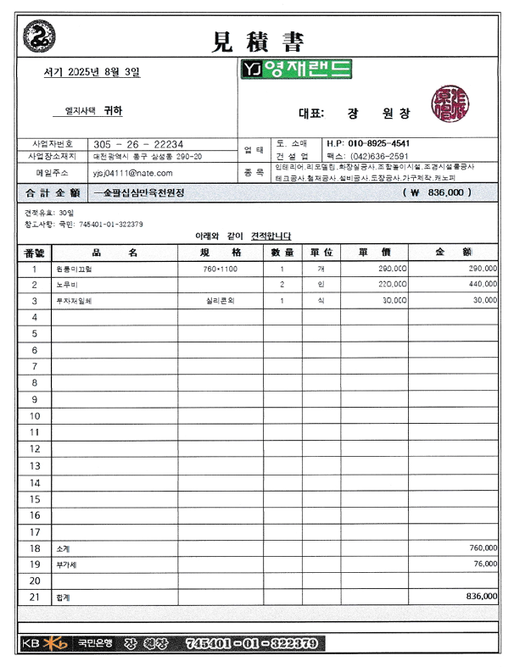
<첨부_미끄럼틀 원형 1개 교체 보수, 전문업체 견적서>

